Worksheet
 | Alklima B.V.
 | Van Hennaertweg 29
 | 2952 CA Alblasserdam
 | NEDERLAND
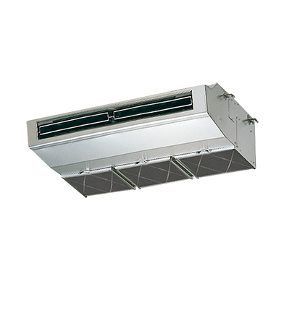
Code | PCA-RP71 HAQ (RVS)
Product | Mr. Slim binnenunit plafond RVS-uitvoering

Vermogen & prestaties
Naam |  | Waarde | Eenheid
Koelcapaciteit |  | 7.1 | kW
Verwarmingscapaciteit |  | 6.9 | kW

Elektrische gegevens
Naam |  | Waarde | Eenheid
Voeding/aansluitmogelijkheid |  | Buitenunit

Technische gegevens
Naam |  | Waarde | Eenheid
Type koudemiddel (GWP) |  | R410a (2088)
Aantal ventilatiesnelheden |  | 4
Luchtdebiet koelen |  | 960.00 - 1200.00 | m³/h
Luchtdebiet verwarmen |  | 960.00 - 1200.00 | m³/h

Geluidsprestaties
Naam |  | Waarde | Eenheid
Geluidsdrukniveau koelen |  | 35.00 - 41.00 | dB(A)
Geluidsdrukniveau verwarmen |  | 35.00 - 41.00 | dB(A)
Geluidsvermogenniveau |  | 62 | dB(A)

Afmetingen & aansluitingen
Naam |  | Waarde | Eenheid
Koelleiding diameters |  | 3/8" - 5/8"
Uitwendige buisdiameter condensafvoer |  | 10 | mm
Afmetingen (HxBxD) |  | 230 × 1280 × 680 | mm

Uitvoering & werking
Naam |  | Waarde | Eenheid
Werkingsprincipe |  | Koelen en verwarmen
VRF-uitvoering |  | Nee
Model (binnenunit) |  | Plafondonderbouw
Inverter gestuurd |  | Nee
Met draadloze afstandsbediening |  | Nee
Met afstandsbediening |  | Nee
Met klokprogramma/timer |  | Nee
Met luchtzuiveringsfilter |  | Nee
Met geurfilter |  | Nee
Inclusief condensafvoerpomp |  | Nee
Binnenunit met buitenluchtaansluiting |  | Ja

